상품제안서
노트북 태블릿 서류 다용도파우치 | 상품코드: S31015

 |  |  |  |  |  |  | 02-713-8555 | www.synergygift.co.kr
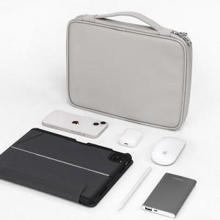

【상세/제작정보】

【인쇄/포장옵션】 | 실크 / OPP(비닐)

【공급단가】 | 수량 | 50~ | 100~ | 500~ | 1,000~ | 2,000~
*VAT별도 | 11인치 | 15,860원 | 15,000원 | 14,270원 | 13,900원 | 13,660원
 | 12.9인치 | 16,510원 | 15,620원 | 14,850원 | 14,470원 | 14,220원

【상품 URL】 | https://www.synergygift.co.kr:443/src/goods_detail.php?gdno=31015

